Instructions
Test de niveau Excel | TEST DE NIVEAU EXCEL

 | Ce test a été développé pour les futurs étudiants en filière bachelor en économie d'entreprise
 | à la HEG de Neuchâtel.

 | Il doit vous permettre d'évaluer votre niveau d'utilisation des outils de base d'Excel et vous
 | fournir une recommandation pour une éventuelle inscription au cours de mise à niveau en
 | informatique qui vous est proposé durant l'été.

INSTRUCTIONS

!!! Merci de lire attentivement ces instructions avant de commencer le test !!!

q | Vous devez vous accorder au maximum 60 minutes pour la réalisation complète du test.

q | Il comporte 23 questions (de Q1 à Q23) auxquelles vous devez répondre au mieux, sans aide
 | extérieure, en fonction du résultat attendu.

q | Ce test est un test auto-évalué. A chaque question, et avant de passer à la question suivante,
 | vous devez donc vous auto-évaluer en choisissant la réponse la plus appropriée dans le pavé
 | en haut à gauche de chaque feuille:
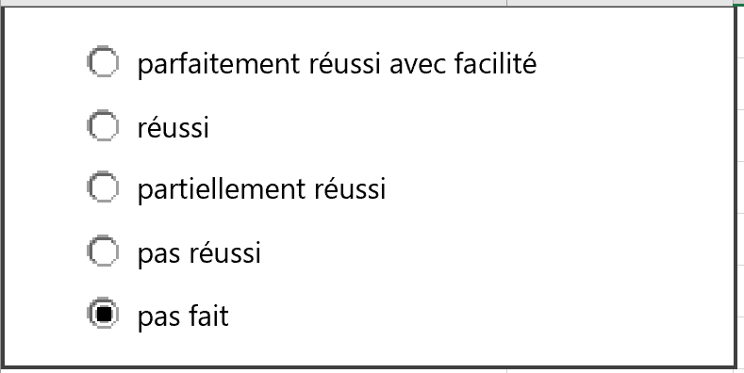

q | Si une question vous pose des difficultés, n'y restez pas bloqués. Passez à la question suivante,
 | vous pourrez toujours y revenir à la fin s'il vous reste du temps (max 60 minutes pour le test complet).

q | Lorsque vous aurez passé les 23 questions, vous pourrez consulter un récapitulatif de vos résultats dans
 | la feuille Résultats, et notamment votre taux de réussite.

INSTRUCTIONS | RECOMMANDATION EN FONCTION DE VOTRE TAUX DE REUSSITE

 | Taux de réussite inférieur à 55% | Votre niveau semble comporter d'importantes lacunes qui rendront le suivi du cours d'Informatique de la Heg particulièrement laborieux. Nous vous recommandons donc fortement de vous inscrire au cours de mise à niveau.
 | Taux de réussite entre 55% et 70% | Votre niveau semble comporter un certain nombre de lacunes. Celles-ci pourraient être comblées par une participation au cours de mise à niveau, ou par un travail et des devoirs accrus durant l'année.
 | Taux de réussite supérieur à 70% | Votre niveau ne semble pas nécessiter de mise à niveau particulière.

 | Contact (en cas de problème majeur):
 | nicole.gogniat@he-arc.ch

Q1
5

 | Liste des clients:
Dans la liste des clients: | Nom | Date de naissance | Prénom
1. déplacer la colonne prénom pour la placer entre le nom et la date de naissance | Bertholet | 1987-12-10 | Jonas
2. insérer une colonne supplémentaire avant la date de naissance | Boegli | 1998-06-25 | Julien
 | Carpinteiro | 1985-10-05 | Genti
Résultat attendu: | Dec | 1999-11-13 | Andrea
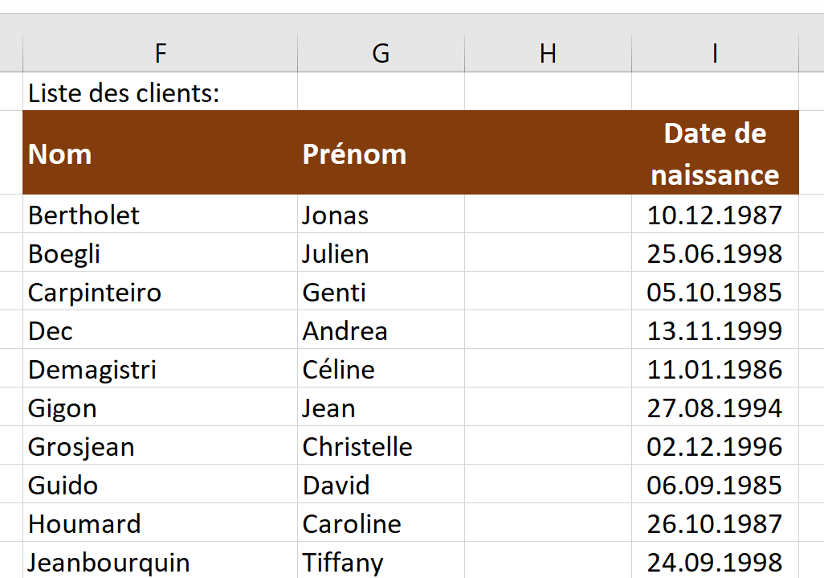
 | Demagistri | 1986-01-11 | Céline
 | Gigon | 1994-08-27 | Jean
 | Grosjean | 1996-12-02 | Christelle
 | Guido | 1985-09-06 | David
 | Houmard | 1987-10-26 | Caroline
 | Jeanbourquin | 1998-09-24 | Tiffany
 | Lehmann | 1987-03-10 | Lucas
 | Maître | 1992-04-02 | Nicolas
 | Meyer | 1991-02-03 | Guillaume
 | Monin | 1998-10-07 | Stéphane
 | Pelletier | 1991-04-07 | Marie
 | Pinto | 1999-03-06 | Marc
 | Quiquerez | 1986-06-04 | David
 | Renaud | 1988-04-28 | Vanessa
 | Schaller | 1996-09-17 | Pénélope
 | Schaller | 1986-07-31 | Kevin
 | Stalder | 1989-04-04 | Romain
 | Tasar | 1985-01-02 | Mathieu
 | Vitali | 1991-11-02 | Bojan
 | Wilmes | 1997-03-08 | Martin
 | Alliman | 1991-11-30 | Bastien
 | Anker | 1988-04-04 | Martin
 | Avdimetaj | 1998-09-14 | Nathan
 | Awuah | 1991-12-01 | Oriane
 | Baechler | 1990-07-07 | Adrian
 | Boillat | 1997-08-01 | Charlotte
 | Cattin | 1995-12-05 | Noémie
 | De Moerloose | 1989-03-23 | Léa
 | Di Rocco | 1993-01-09 | Christelle
 | Dumas | 1987-07-05 | Alex
 | Hauert | 1999-02-10 | Valentine
 | Heizmann | 1991-11-02 | David
 | Homonnay | 1998-07-15 | Joan
 | Ivetic | 1988-01-04 | Daniel
 | Juillard | 1999-09-13 | Alexandra
 | Larregle | 1992-01-09 | Pierre
 | Mejuto | 1988-03-29 | Charline
 | Michel | 1992-06-03 | Destina
 | Owono | 1990-01-10 | Bastien
 | Perret | 1987-02-22 | Pierre

Q2
5

 | Liste des clients:
Mettre en forme les titres des colonnes conformément au résultat attendu: | Nom | Prénom | Date de naissance | Date d'engagement | Canton de domicile
- retours à la ligne | Bertholet | Jonas | 1987-12-10 | 2017-09-01 | BE
- ajustement de la largeur des colonnes | Boegli | Julien | 1998-06-25 | 2017-09-01 | BE
 | Carpinteiro | Genti | 1985-10-05 | 2016-09-01 | BE
Résultat attendu: | Dec | Andrea | 1999-11-13 | 2015-09-01 | BE
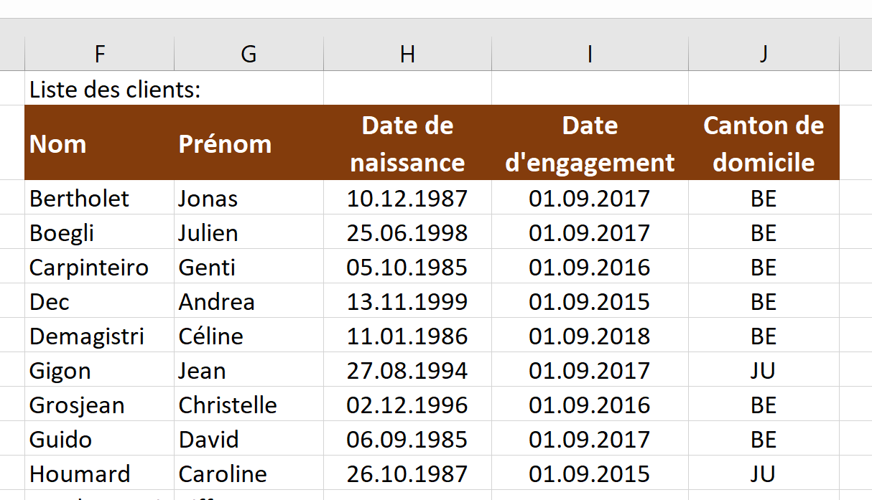
 | Demagistri | Céline | 1986-01-11 | 2018-09-01 | BE
 | Gigon | Jean | 1994-08-27 | 2017-09-01 | JU
 | Grosjean | Christelle | 1996-12-02 | 2016-09-01 | BE
 | Guido | David | 1985-09-06 | 2017-09-01 | BE
 | Houmard | Caroline | 1987-10-26 | 2015-09-01 | JU
 | Jeanbourquin | Tiffany | 1998-09-24 | 2017-09-01 | BE
 | Lehmann | Lucas | 1987-03-10 | 2016-09-01 | BE
 | Maître | Nicolas | 1992-04-02 | 2018-09-01 | JU
 | Meyer | Guillaume | 1991-02-03 | 2017-09-01 | JU
 | Monin | Stéphane | 1998-10-07 | 2015-09-01 | BE
 | Pelletier | Marie | 1991-04-07 | 2018-09-01 | JU
 | Pinto | Marc | 1999-03-06 | 2017-09-01 | JU
 | Quiquerez | David | 1986-06-04 | 2016-09-01 | JU
 | Renaud | Vanessa | 1988-04-28 | 2015-09-01 | JU
 | Schaller | Pénélope | 1996-09-17 | 2017-09-01 | JU
 | Schaller | Kevin | 1986-07-31 | 2017-09-01 | JU
 | Stalder | Romain | 1989-04-04 | 2016-09-01 | JU
 | Tasar | Mathieu | 1985-01-02 | 2018-09-01 | JU
 | Vitali | Bojan | 1991-11-02 | 2015-09-01 | JU
 | Wilmes | Martin | 1997-03-08 | 2017-09-01 | NE
 | Alliman | Bastien | 1991-11-30 | 2018-09-01 | JU
 | Anker | Martin | 1988-04-04 | 2017-09-01 | JU
 | Avdimetaj | Nathan | 1998-09-14 | 2017-09-01 | NE
 | Awuah | Oriane | 1991-12-01 | 2016-09-01 | NE
 | Baechler | Adrian | 1990-07-07 | 2017-09-01 | JU
 | Boillat | Charlotte | 1997-08-01 | 2015-09-01 | BE
 | Cattin | Noémie | 1995-12-05 | 2016-09-01 | JU
 | De Moerloose | Léa | 1989-03-23 | 2018-09-01 | BE
 | Di Rocco | Christelle | 1993-01-09 | 2015-09-01 | JU
 | Dumas | Alex | 1987-07-05 | 2017-09-01 | BE
 | Hauert | Valentine | 1999-02-10 | 2018-09-01 | JU
 | Heizmann | David | 1991-11-02 | 2017-09-01 | BE
 | Homonnay | Joan | 1998-07-15 | 2016-09-01 | NE
 | Ivetic | Daniel | 1988-01-04 | 2015-09-01 | BE
 | Juillard | Alexandra | 1999-09-13 | 2018-09-01 | BE
 | Larregle | Pierre | 1992-01-09 | 2017-09-01 | SO
 | Mejuto | Charline | 1988-03-29 | 2017-09-01 | BE
 | Michel | Destina | 1992-06-03 | 2016-09-01 | BE
 | Owono | Bastien | 1990-01-10 | 2015-09-01 | SO
 | Perret | Pierre | 1987-02-22 | 2018-09-01 | BE

Q3
5

 | Résultat attendu:
$$\frac{100+47}{20}=$$
Effectuer les calculs demandés: | 7.35

$${125}^{1/3}=$$
 | 5

Q4
5

Etant donné différents prix d'achat, calculer les prix avec rabais (en utilisant la cellule B13 pour le taux) |  | Prix d'achat | Prix avec rabais
 |  | 3,400.00
Taux de rabais | 12% | 3,300.00
 |  | 2,400.00
 |  | 2,800.00
Résultat attendu: |  | 3,700.00
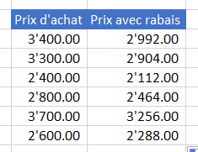
 |  | 2,600.00

Q5
5

 | Calcul de l'intérêt en fonction du taux et du montant du prêt

Calculer le montant de l'intérêt en fonction du montant du prêt et du taux. |  |  | Montant du prêt
(intérêt = montant * taux) |  |  | 1,000 | 1,100 | 1,200 | 1,300 | 1,400 | 1,500 | 1,600 | 1,700 | 1,800 | 1,900 | 2,000
 | Taux | 3%
Attention: pour réussir parfaitement ce problème, vous ne devez saisir qu'une seule formule (en J13) |  | 3.5%
pour la tirer ensuite verticalement et horizontalement dans tout le tableau |  | 4.0%
 |  | 4.5%
Résultat attendu: |  | 5.0%
 |  | 5.5%
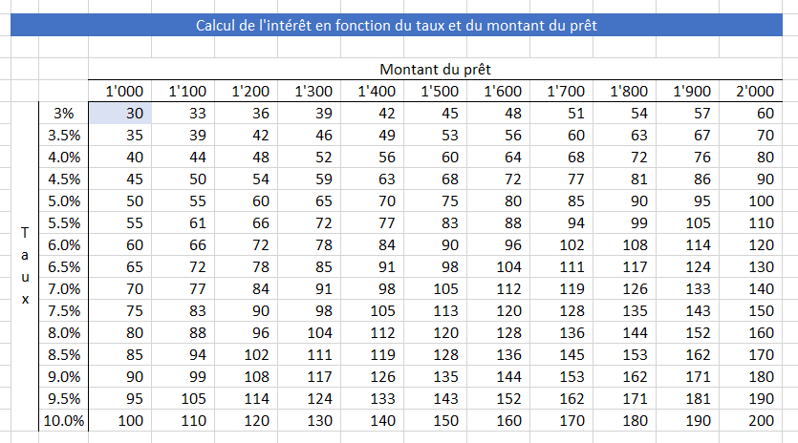
 |  | 6.0%
 |  | 6.5%
 |  | 7.0%
 |  | 7.5%
 |  | 8.0%
 |  | 8.5%
 |  | 9.0%
 |  | 9.5%
 |  | 10.0%

Q7
5

 | Décompte de frais
Appliquer la mise en forme nécessaire pour reproduire exactement le résultat attendu: |  |  | Trajets | Repas
 | Mois | janvier
 |  | février
Résultat attendu: |  | mars
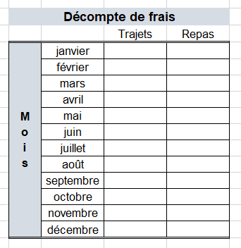
 |  | avril
 |  | mai
 |  | juin
 |  | juillet
 |  | août
 |  | septembre
 |  | octobre
 |  | novembre
 |  | décembre

Q8
5

 | Nom | Jour d'anniversaire | Age
Appliquer les formats demandés, selon le résultat attendu : | Bastien | 2020-11-09 | 10
 | Pierre | 2020-09-15 | 11
 | Jonas | 2020-12-18 | 9
 | Julien | 2020-08-08 | 12
 | Genti | 2020-03-20 | 14
 | Andrea | 2020-07-13 | 9
 | Céline | 2020-07-19 | 9
 | David | 2020-06-01 | 11
Résultat attendu: | Tiffany | 2020-11-21 | 12
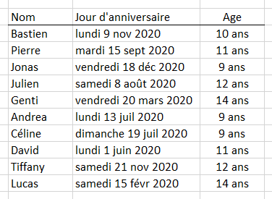
 | Lucas | 2020-02-15 | 14

Q9
5

 | Liste des employés:
 | Nom | Prénom | Naissance | Canton | Salaire
Appliquer les formats conditionnels automatiques suivants: | Bertholet | Jonas | 1987-12-10 | BE | 8,129
 | Boegli | Julien | 1998-06-25 | BE | 8,284
- les salaires de plus de 8'000 doivent être sur fond vert | Carpinteiro | Genti | 1985-10-05 | BE | 6,669
- les cantons de NE doivent être sur fond bleu | Dec | Andrea | 1999-11-13 | BE | 1,274
- les dates de naissance des 10 personnes les plus jeunes doivent être sur fond jaune | Demagistri | Céline | 1986-01-11 | BE | 8,792
 | Gigon | Jean | 1994-08-27 | JU | 1,990
 | Grosjean | Christelle | 1996-12-02 | BE | 5,720
 | Guido | David | 1985-09-06 | BE | 8,135
Résultat attendu: | Houmard | Caroline | 1987-10-26 | JU | 8,348
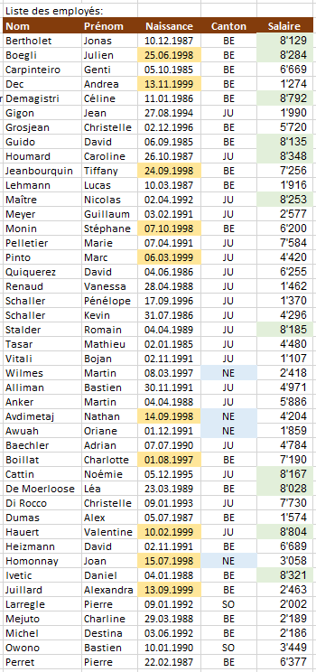
 | Jeanbourquin | Tiffany | 1998-09-24 | BE | 7,256
 | Lehmann | Lucas | 1987-03-10 | BE | 1,916
 | Maître | Nicolas | 1992-04-02 | JU | 8,253
 | Meyer | Guillaume | 1991-02-03 | JU | 2,577
 | Monin | Stéphane | 1998-10-07 | BE | 6,200
 | Pelletier | Marie | 1991-04-07 | JU | 7,584
 | Pinto | Marc | 1999-03-06 | JU | 4,420
 | Quiquerez | David | 1986-06-04 | JU | 6,255
 | Renaud | Vanessa | 1988-04-28 | JU | 1,462
 | Schaller | Pénélope | 1996-09-17 | JU | 1,370
 | Schaller | Kevin | 1986-07-31 | JU | 4,296
 | Stalder | Romain | 1989-04-04 | JU | 8,185
 | Tasar | Mathieu | 1985-01-02 | JU | 4,480
 | Vitali | Bojan | 1991-11-02 | JU | 1,107
 | Wilmes | Martin | 1997-03-08 | NE | 2,418
 | Alliman | Bastien | 1991-11-30 | JU | 4,971
 | Anker | Martin | 1988-04-04 | JU | 5,886
 | Avdimetaj | Nathan | 1998-09-14 | NE | 4,204
 | Awuah | Oriane | 1991-12-01 | NE | 1,859
 | Baechler | Adrian | 1990-07-07 | JU | 4,784
 | Boillat | Charlotte | 1997-08-01 | BE | 7,190
 | Cattin | Noémie | 1995-12-05 | JU | 8,167
 | De Moerloose | Léa | 1989-03-23 | BE | 8,028
 | Di Rocco | Christelle | 1993-01-09 | JU | 7,730
 | Dumas | Alex | 1987-07-05 | BE | 1,574
 | Hauert | Valentine | 1999-02-10 | JU | 8,804
 | Heizmann | David | 1991-11-02 | BE | 6,689
 | Homonnay | Joan | 1998-07-15 | NE | 3,058
 | Ivetic | Daniel | 1988-01-04 | BE | 8,321
 | Juillard | Alexandra | 1999-09-13 | BE | 2,463
 | Larregle | Pierre | 1992-01-09 | SO | 2,002
 | Mejuto | Charline | 1988-03-29 | BE | 2,189
 | Michel | Destina | 1992-06-03 | BE | 2,186
 | Owono | Bastien | 1990-01-10 | SO | 3,449
 | Perret | Pierre | 1987-02-22 | BE | 6,377

Q10
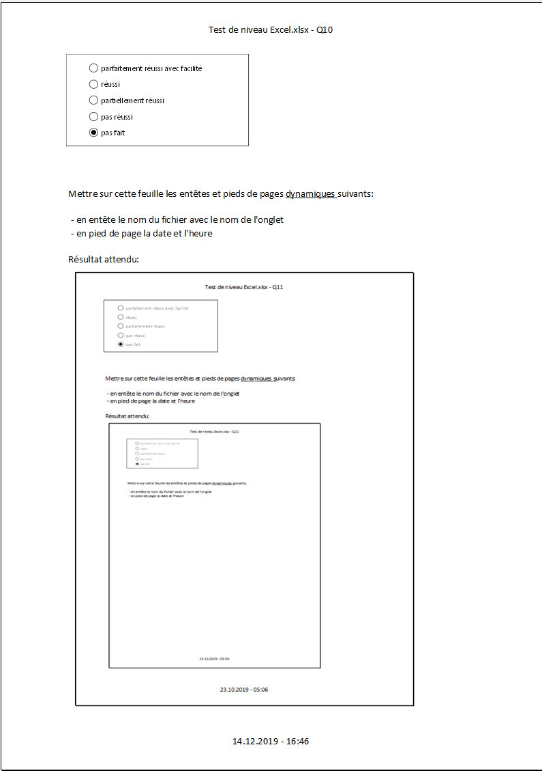
5

Mettre sur cette feuille les entêtes et pieds de pages dynamiques suivants:

- en entête le nom du fichier avec le nom de l'onglet
- en pied de page la date et l'heure

Résultat attendu:

Q11
5

Préparer une impression du tableau de droite uniquement, | Code employé-e | Nom | Prénom | Niveau cadre | Date naissance | Date engagment | Âge | npa | loc | canton | Avance salaire
- qui doit tenir sur une seule page | Bert_Jean | Bertholet | Jean | 9 | 1987-10-10 | 2017-09-01 | 32 | 2900 | Porrentruy | JU | fr. 8,129.00
- en paysage | Boeg_Christelle | Boegli | Christelle | 5 | 1998-06-25 | 2016-09-01 | 21 | 2333 | La Ferrière | BE | fr. 8,284.00
 | Carp_Caroline | Carpinteiro | Caroline | 1 | 1985-10-05 | 2015-09-01 | 34 | 2336 | Les Bois | JU | fr. 6,669.00
 | Dec_Nicolas | Dec | Nicolas | 5 | 1999-07-13 | 2018-09-01 | 20 | 2340 | Le Noirmont | JU | fr. 1,274.00
Résultat attendu: | Dema_Guillaume | Demagistri | Guillaume | 6 | 1986-01-11 | 2017-09-01 | 33 | 2350 | Saignelégier | JU | fr. 8,792.00
 | Gigo_Marc | Gigon | Marc | 5 | 1994-08-27 | 2017-09-01 | 25 | 2360 | Le Bémont | JU | fr. 1,990.00
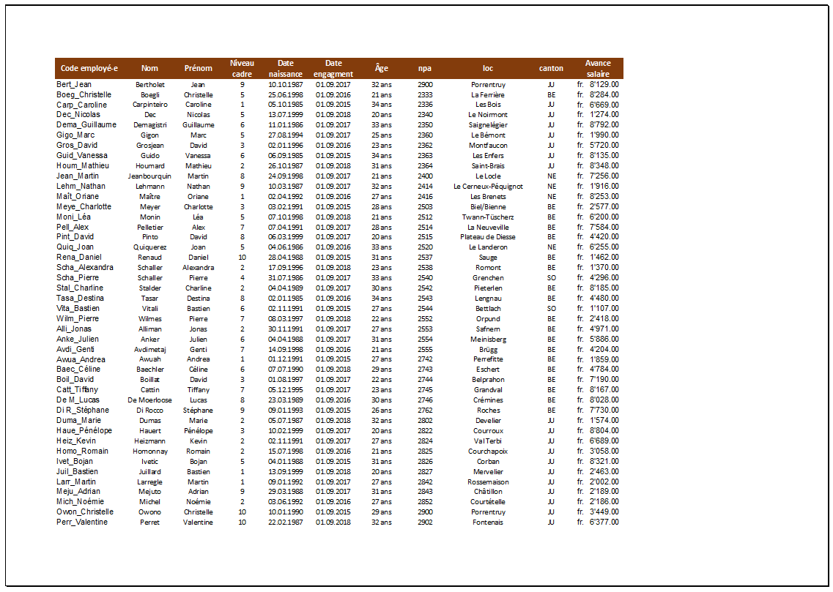
 | Gros_David | Grosjean | David | 3 | 1996-01-02 | 2016-09-01 | 23 | 2362 | Montfaucon | JU | fr. 5,720.00
 | Guid_Vanessa | Guido | Vanessa | 6 | 1985-09-06 | 2015-09-01 | 34 | 2363 | Les Enfers | JU | fr. 8,135.00
 | Houm_Mathieu | Houmard | Mathieu | 2 | 1987-10-26 | 2018-09-01 | 31 | 2364 | Saint-Brais | JU | fr. 8,348.00
 | Jean_Martin | Jeanbourquin | Martin | 8 | 1998-09-24 | 2017-09-01 | 21 | 2400 | Le Locle | NE | fr. 7,256.00
 | Lehm_Nathan | Lehmann | Nathan | 9 | 1987-03-10 | 2017-09-01 | 32 | 2414 | Le Cerneux-Péquignot | NE | fr. 1,916.00
 | Maît_Oriane | Maître | Oriane | 1 | 1992-04-02 | 2016-09-01 | 27 | 2416 | Les Brenets | NE | fr. 8,253.00
 | Meye_Charlotte | Meyer | Charlotte | 3 | 1991-02-03 | 2015-09-01 | 28 | 2503 | Biel/Bienne | BE | fr. 2,577.00
 | Moni_Léa | Monin | Léa | 5 | 1998-10-07 | 2018-09-01 | 21 | 2512 | Twann-Tüscherz | BE | fr. 6,200.00
 | Pell_Alex | Pelletier | Alex | 7 | 1991-04-07 | 2017-09-01 | 28 | 2514 | La Neuveville | BE | fr. 7,584.00
 | Pint_David | Pinto | David | 8 | 1999-03-06 | 2017-09-01 | 20 | 2515 | Plateau de Diesse | BE | fr. 4,420.00
 | Quiq_Joan | Quiquerez | Joan | 5 | 1986-06-04 | 2016-09-01 | 33 | 2520 | Le Landeron | NE | fr. 6,255.00
 | Rena_Daniel | Renaud | Daniel | 10 | 1988-04-28 | 2015-09-01 | 31 | 2537 | Sauge | BE | fr. 1,462.00
 | Scha_Alexandra | Schaller | Alexandra | 2 | 1996-09-17 | 2018-09-01 | 23 | 2538 | Romont | BE | fr. 1,370.00
 | Scha_Pierre | Schaller | Pierre | 4 | 1986-07-31 | 2017-09-01 | 33 | 2540 | Grenchen | SO | fr. 4,296.00
 | Stal_Charline | Stalder | Charline | 2 | 1989-04-04 | 2017-09-01 | 30 | 2542 | Pieterlen | BE | fr. 8,185.00
 | Tasa_Destina | Tasar | Destina | 8 | 1985-01-02 | 2016-09-01 | 34 | 2543 | Lengnau | BE | fr. 4,480.00
 | Vita_Bastien | Vitali | Bastien | 6 | 1991-11-02 | 2015-09-01 | 27 | 2544 | Bettlach | SO | fr. 1,107.00
 | Wilm_Pierre | Wilmes | Pierre | 7 | 1997-03-08 | 2018-09-01 | 22 | 2552 | Orpund | BE | fr. 2,418.00
 | Alli_Jonas | Alliman | Jonas | 2 | 1991-11-30 | 2017-09-01 | 27 | 2553 | Safnern | BE | fr. 4,971.00
 | Anke_Julien | Anker | Julien | 6 | 1988-04-04 | 2017-09-01 | 31 | 2554 | Meinisberg | BE | fr. 5,886.00
 | Avdi_Genti | Avdimetaj | Genti | 7 | 1998-09-14 | 2016-09-01 | 21 | 2555 | Brügg | BE | fr. 4,204.00
 | Awua_Andrea | Awuah | Andrea | 1 | 1991-12-01 | 2015-09-01 | 27 | 2742 | Perrefitte | BE | fr. 1,859.00
 | Baec_Céline | Baechler | Céline | 6 | 1990-07-07 | 2018-09-01 | 29 | 2743 | Eschert | BE | fr. 4,784.00
 | Boil_David | Boillat | David | 3 | 1997-08-01 | 2017-09-01 | 22 | 2744 | Belprahon | BE | fr. 7,190.00
 | Catt_Tiffany | Cattin | Tiffany | 7 | 1995-12-05 | 2017-09-01 | 23 | 2745 | Grandval | BE | fr. 8,167.00
 | De M_Lucas | De Moerloose | Lucas | 8 | 1989-03-23 | 2016-09-01 | 30 | 2746 | Crémines | BE | fr. 8,028.00
 | Di R_Stéphane | Di Rocco | Stéphane | 9 | 1993-01-09 | 2015-09-01 | 26 | 2762 | Roches | BE | fr. 7,730.00
 | Duma_Marie | Dumas | Marie | 2 | 1987-07-05 | 2018-09-01 | 32 | 2802 | Develier | JU | fr. 1,574.00
 | Haue_Pénélope | Hauert | Pénélope | 3 | 1999-02-10 | 2017-09-01 | 20 | 2822 | Courroux | JU | fr. 8,804.00
 | Heiz_Kevin | Heizmann | Kevin | 2 | 1991-11-02 | 2017-09-01 | 27 | 2824 | Val Terbi | JU | fr. 6,689.00
 | Homo_Romain | Homonnay | Romain | 2 | 1998-07-15 | 2016-09-01 | 21 | 2825 | Courchapoix | JU | fr. 3,058.00
 | Ivet_Bojan | Ivetic | Bojan | 5 | 1988-01-04 | 2015-09-01 | 31 | 2826 | Corban | JU | fr. 8,321.00
 | Juil_Bastien | Juillard | Bastien | 1 | 1999-09-13 | 2018-09-01 | 20 | 2827 | Mervelier | JU | fr. 2,463.00
 | Larr_Martin | Larregle | Martin | 1 | 1992-01-09 | 2017-09-01 | 27 | 2842 | Rossemaison | JU | fr. 2,002.00
 | Meju_Adrian | Mejuto | Adrian | 9 | 1988-03-29 | 2017-09-01 | 31 | 2843 | Châtillon | JU | fr. 2,189.00
 | Mich_Noémie | Michel | Noémie | 2 | 1992-06-03 | 2016-09-01 | 27 | 2852 | Courtételle | JU | fr. 2,186.00
 | Owon_Christelle | Owono | Christelle | 10 | 1990-01-10 | 2015-09-01 | 29 | 2900 | Porrentruy | JU | fr. 3,449.00
 | Perr_Valentine | Perret | Valentine | 10 | 1987-02-22 | 2018-09-01 | 32 | 2902 | Fontenais | JU | fr. 6,377.00

Q18
5

Calculer pour chaque client le montant du rabais de fidélité : pour tous les clients qui ont droit à ce rabais

Attention: le problème n'est réussi que si vous obtenez le résultat attendu | Taux de rabais de fidélité | 5%
en n'insérant la formule que pour Claude (en I23), puis en tirant la formule
pour l'ensemble des clients | Nom du client | Claude | Didier | Elisabeth | Henri | Jean

 | Canton | NE | JU | BE | JU | VD

Résultat attendu: | Montant de la commande | 2,450.00 | 2,710.00 | 1,564.00 | 832.00 | 1,256.00

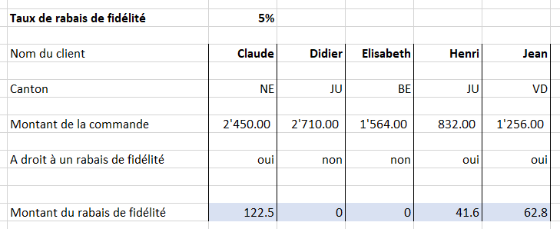
 | A droit à un rabais de fidélité | oui | non | non | oui | oui

 | Montant du rabais de fidélité

Q19
5

Calculer le montant du rabais cantonal spécial : pour tous les neuchâtelois et les jurassiens

Attention: le problème n'est réussi que si vous obtenez le résultat attendu | Montant du rabais cantonal spécial | 200 | francs
en n'insérant la formule que pour Claude (en I21), puis en tirant la formule
pour l'ensemble des clients | Nom du client | Claude | Didier | Elisabeth | Henri | Jean

 | Canton | NE | JU | BE | JU | VD

Résultat attendu: | Montant de la commande | 2,450.00 | 2,710.00 | 1,564.00 | 832.00 | 1,256.00

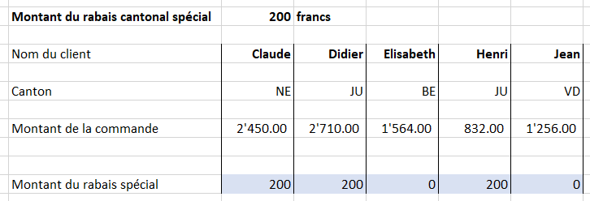
 | Montant du rabais spécial

Q23
5

Afficher le prix au km et le prix total en fonction du nombre de km parcourus, de manière automatique
en se référant au tableau des tarifs:

 |  |  |  | Tableau des tarifs:
Réponse attendue: | Nombre de km parcourus: | Prix au km | Prix total | Dès … km | Prix au km
 | 345 |  |  | 0 | 0.65
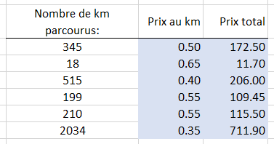
 | 18 |  |  | 100 | 0.60
 | 515 |  |  | 180 | 0.55
 | 199 |  |  | 250 | 0.50
 | 210 |  |  | 350 | 0.45
 | 2034 |  |  | 500 | 0.40
 |  |  |  | 1000 | 0.35

 |  |  |  | Par exemple, dès 180 km (et en dessous de 250),
 |  |  |  | le prix au km est de 0.55

